Báo cáo
 |  |  |  |  | Chứng thực việc gửi biểu mẫu bằng Recaptcha chống Spam

 | Bước 1:

 |  | Đầu tiên bạn phải đăng ký việc sử dụng Recaptcha với google bằng link sau "https://www.google.com/recaptcha/admin"

Nhập tiêu đề tùy ý
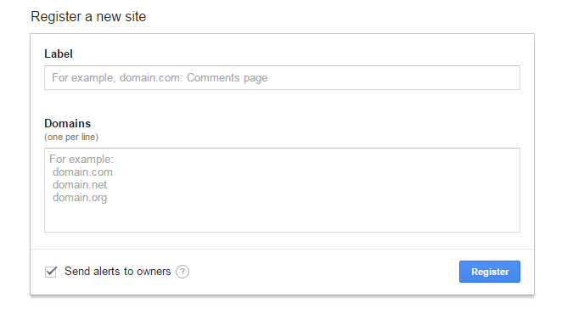

Nhập domain của web bạn, ở đây test bằng "localhost"

 |  |  |  |  | Hình 1: Form đăng ký

 | Bước 2:

 |  |  | Google sẽ cung cấp cho bạn 2 mã key , bạn sao lưu lại nó.

 |  |  |  |  |  | Hình 2: Key được cấp bởi google.

 | Bước 3:

 |  | Bạn past đoạn script này vào thẻ head trong file index của bạn

 |  |  |  | <script src='https://www.google.com/recaptcha/api.js?hl=vi'></script>

 |  |  | trong đó "hl=vi" là hỗ trợ tiếng việt, bạn có thể thay đổi ngôn ngữ, tham khảo link sau:

 |  |  |  | https://developers.google.com/recaptcha/docs/language

 | Bước 4:

 |  | Bạn past thẻ div này vào bất cứ nơi nào mà bạn muốn hiển thị pluggin xác thực

 |  |  |  |  |  |  |  | Hình 3: Chứng thực

 |  |  | <div class="g-recaptcha" data-sitekey="6LcQVCkTAAAAAK5P5cdhxqNpUfZYgHiK2_bPP5Oo"></div>

 |  |  |  | Lưu ý : là bạn phải thay đoạn mã sitekey bằng mã của bạn đã đc cung cấp.

 |  | Bạn cũng có thể thêm hai thuộc tính trong thẻ div này : với

 | <div class="g-recaptcha" data-theme="dark" data-type="audio" data-sitekey="6LcQVCkTAAAAAK5P5cdhxqNpUfZYgHiK2_bPP5Oo"></div>

 |  | với data-theme="dark"

 |  |  |  |  |  |  | Hình 4: thuộc tính dark đổi màu background

 |  | với data-type="audio"

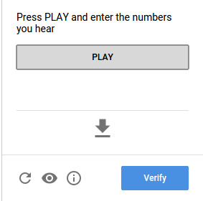

 |  |  |  |  | Hình 5: data-type="audio" nghe 1 chuỗi số và nhập vào để xác nhận.

 | nếu ko chọn data-type="audio" thì |  |  |  | mặc định là data-type="image"

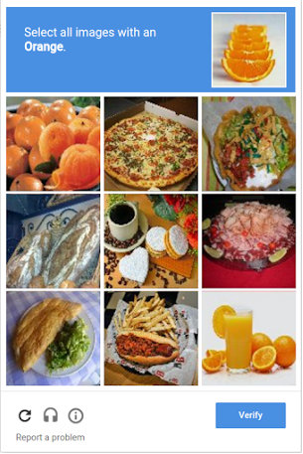

 |  |  |  |  | Hình 6: data-type="image" Chọn hình theo yêu cầu.

 |  | Lưu ý : Google sẽ kiểm tra độ tin cậy của bạn và có thể bỏ qua bước xác nhận bằng hình ảnh hoặc audio trên.

 |  |  |  |  |  | Chương trình Demo chứng thực việc upload images.
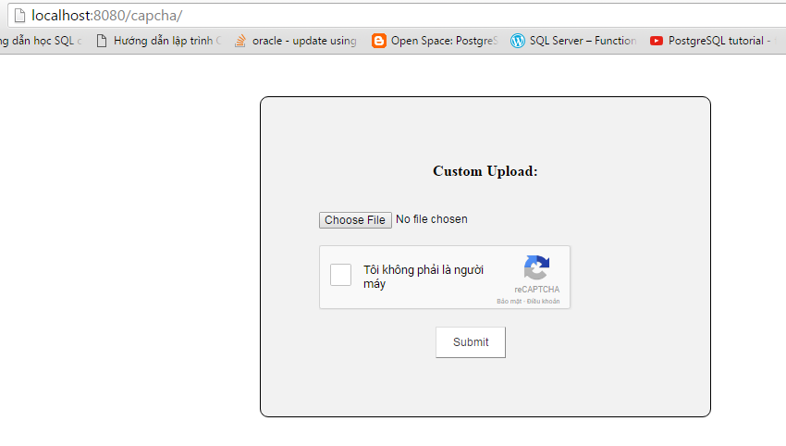

 |  |  |  |  |  |  | Chương trình Demo

 |  |  |  |  |  |  |  | Hình 7: Giao diện chương trình

 |  | Yêu cầu : Hoàn thành việc xác thực thì sẽ upload file image lên server, ngược lại hủy yêu cầu.

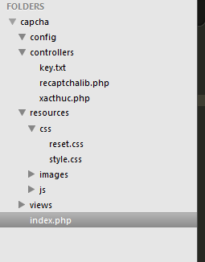

 |  |  |  |  |  |  | Hình 8 : Mô hình source code.

Code File index.php:
 | <html>
 | <head>
 | <title>Xác | thực</title>
 | <meta | charset="utf-8">
 | <link | rel="stylesheet" | href="resources\css\style.css">
 | <link | rel="stylesheet" | href="resources\css\reset.css">
 | <script | src='https://www.google.com/recaptcha/api.js?hl=vi'></script>

 | </head>
 | <body>

 | <div | class="container">
 |  | <div | class="form">
 |  |  | <form | action="controllers/xacthuc.php" |  |  |  | method="post" | enctype="multipart/form-data">

 |  |  | <label for="">
 |  |  |  | <p>Custom Upload:</p>
 |  |  | </label>

 |  |  | <input id="file" type="file" class="custom-file-input" name="fileToUpload"\>

 |  |  | <div class="g-recaptcha" data-sitekey="6LcQVCkTAAAAAK5P5cdhxqNpUfZYgHiK2_bPP5Oo" data-type="image"> <!-- data-type co the thay bang audio --></div>
 |  |  |  | <input type="submit" id="submit" name="submit">

 |  |  | </form>

 |  | </div>
Thay bằng sitekey của bạn đã được cấp.
 | </div>

 | </body>
 | </html>

Trong file xacthuc.php ta thêm thư viện "recaptchalib.php" của google developer bằng đoạn code:

<?php
require_once "recaptchalib.php";

thư viện chứa các hàm để gửi g-recaptcha-response tới google thông qua http request, sau đó thu thập các response
 | kiểm tra response có thành công hay không

sau đó thêm mã:

 | // mã secret key của bạn
 | $secret = "6LcePAATAAAAABjXaTsy7gwcbnbaF5XgJKwjSNwT";

 | // empty response
 | $response = null;

 | // check secret key
 | $reCaptcha = new ReCaptcha($secret); |  |  |  |  |  | //kiểm tra xem bạn đã có secret key chưa nếu chưa sẽ yêu cầu bạn đăng ký.

 | // if submitted check response
 | if ($_POST["g-recaptcha-response"]) {
 | $response = $reCaptcha->verifyResponse(
 | $_SERVER["REMOTE_ADDR"],
 | $_POST["g-recaptcha-response"]
 | );
 | }

 | if ($response != null && $response->success) {

 | //here is your code when response success .

 | }

 | else {

 | echo"Ban chua xac thuc"; |  |  | // not verify, click submit will echo this.

 | }

 | foreach ($_POST as $key => $value) {

 | }
 | ?>

 | Full code file xacthuc.php

 | <?php
 | require_once "recaptchalib.php";
 | // your secret key
 | $secret = "6LcQVCkTAAAAAM_dCKD3I1SaddnyQM8InzkZOkeC";

 | // empty response
 | $response = null;

 | // check secret key
 | $reCaptcha = new ReCaptcha($secret);
 | ?>

 | <?php
 | // if submitted check response
 | if ($_POST["g-recaptcha-response"]) {
 | $response = $reCaptcha->verifyResponse(
 | $_SERVER["REMOTE_ADDR"],
 | $_POST["g-recaptcha-response"]
 | );
 | }

 | ?>

 | <?php

 | if ($response != null && $response->success) {

 | // completed authentication and begin upload images

 | $target_dir = "../resources/images/"; |  |  |  | // folder target of img file upload

 | $target_file = $target_dir . basename($_FILES["fileToUpload"]["name"]);
 | $uploadOk = 1;
 | $imageFileType = pathinfo($target_file,PATHINFO_EXTENSION); |  |  |  |  |  |  | //type of images
 | ?>
 | <?php

 | // Check if image file is a actual image or fake image
 | if(isset($_POST["submit"])) {

 | $check = getimagesize($_FILES["fileToUpload"]["tmp_name"]);
 | if($check !== false) {
 | echo "File is an image - " . $check["mime"] . ".";
 | $uploadOk = 1;
 | } else {
 | echo "File is not an image.";
 | $uploadOk = 0;
 | }
 | }
 | // Check if file already exists
 | if (file_exists($target_file)) {
 | echo "Sorry, file already exists.";
 | $uploadOk = 0;
 | }
 | // Check file size
 | if ($_FILES["fileToUpload"]["size"] > 500000) {
 | echo "Sorry, your file is too large.";
 | $uploadOk = 0;
 | }
 | // just allow file type below
 | if($imageFileType != "JPG" && $imageFileType != "PNG" && $imageFileType != "JPEG"
 | && $imageFileType != "GIF" && $imageFileType != "jpg" && $imageFileType != "png" && $imageFileType != "jpeg"
 | && $imageFileType != "gif" ) {
 | echo "Sorry, only JPG, JPEG, PNG & GIF files are allowed.";
 | $uploadOk = 0;
 | }
 | // Check if $uploadOk is set to 0 by an error
 | if ($uploadOk == 0) {
 | echo "Sorry, your file was not uploaded.";
 | // if everything is ok, try to upload file
 | } else {
 | date_default_timezone_set('Asia/Ho_Chi_Minh'); |  |  |  |  | // set time in viet nam
 | if (move_uploaded_file($_FILES["fileToUpload"]["tmp_name"], $target_file)) {
 | echo "The file ". basename( $_FILES["fileToUpload"]["name"]). " has been uploaded in ...resources/images/.";
 | // rename file image to datetime
 | $newname=date("Y-m-d") . date("-h-i-sa");
 | echo $newname;
 | $oldname= basename( $_FILES["fileToUpload"]["name"]);
 | rename("../resources/images/$oldname", "../resources/images/$newname.$imageFileType"); |  |  |  |  |  |  |  |  | // rename

 | } else {
 | echo "Sorry, there was an error uploading your file.";
 | }
 | }

 | } else {

 | echo"Ban chua xac thuc";

 | }
 | ?>

 | <?php
 | foreach ($_POST as $key => $value) {
 | // echo '<p><strong>' . $key.':</strong> '.$value.'</p>';
 | }
 | ?>

 | thư viện file recaptchalib.php

 | <?php
 | /**
 | * This is a PHP library that handles calling reCAPTCHA.
 | * - Documentation and latest version
 | * https://developers.google.com/recaptcha/docs/php
 | * - Get a reCAPTCHA API Key
 | * https://www.google.com/recaptcha/admin/create
 | * - Discussion group
 | * http://groups.google.com/group/recaptcha
 | *
 | * @copyright Copyright (c) 2014, Google Inc.
 | * @link http://www.google.com/recaptcha
 | *
 | * Permission is hereby granted, free of charge, to any person obtaining a copy
 | * of this software and associated documentation files (the "Software"), to deal
 | * in the Software without restriction, including without limitation the rights
 | * to use, copy, modify, merge, publish, distribute, sublicense, and/or sell
 | * copies of the Software, and to permit persons to whom the Software is
 | * furnished to do so, subject to the following conditions:
 | *
 | * The above copyright notice and this permission notice shall be included in
 | * all copies or substantial portions of the Software.
 | *
 | * THE SOFTWARE IS PROVIDED "AS IS", WITHOUT WARRANTY OF ANY KIND, EXPRESS OR
 | * IMPLIED, INCLUDING BUT NOT LIMITED TO THE WARRANTIES OF MERCHANTABILITY,
 | * FITNESS FOR A PARTICULAR PURPOSE AND NONINFRINGEMENT. IN NO EVENT SHALL THE
 | * AUTHORS OR COPYRIGHT HOLDERS BE LIABLE FOR ANY CLAIM, DAMAGES OR OTHER
 | * LIABILITY, WHETHER IN AN ACTION OF CONTRACT, TORT OR OTHERWISE, ARISING FROM,
 | * OUT OF OR IN CONNECTION WITH THE SOFTWARE OR THE USE OR OTHER DEALINGS IN
 | * THE SOFTWARE.
 | */
 | /**
 | * A ReCaptchaResponse is returned from checkAnswer().
 | */
 | class ReCaptchaResponse
 | {
 | public $success;
 | public $errorCodes;
 | }
 | class ReCaptcha
 | {
 | private static $_signupUrl = "https://www.google.com/recaptcha/admin";
 | private static $_siteVerifyUrl =
 | "https://www.google.com/recaptcha/api/siteverify?";
 | private $_secret;
 | private static $_version = "php_1.0";
 | /**
 | * Constructor.
 | *
 | * @param string $secret shared secret between site and ReCAPTCHA server.
 | */
 | function ReCaptcha($secret)
 | {
 | if ($secret == null || $secret == "") {
 | die("To use reCAPTCHA you must get an API key from <a href='"
 | . self::$_signupUrl . "'>" . self::$_signupUrl . "</a>");
 | }
 | $this->_secret=$secret;
 | }
 | /**
 | * Encodes the given data into a query string format.
 | *
 | * @param array $data array of string elements to be encoded.
 | *
 | * @return string - encoded request.
 | */
 | private function _encodeQS($data)
 | {
 | $req = "";
 | foreach ($data as $key => $value) {
 | $req .= $key . '=' . urlencode(stripslashes($value)) . '&';
 | }
 | // Cut the last '&'
 | $req=substr($req, 0, strlen($req)-1);
 | return $req;
 | }
 | /**
 | * Submits an HTTP GET to a reCAPTCHA server.
 | *
 | * @param string $path url path to recaptcha server.
 | * @param array $data array of parameters to be sent.
 | *
 | * @return array response
 | */
 | private function _submitHTTPGet($path, $data)
 | {
 | $req = $this->_encodeQS($data);
 | $response = file_get_contents($path . $req);
 | return $response;
 | }
 | /**
 | * Calls the reCAPTCHA siteverify API to verify whether the user passes
 | * CAPTCHA test.
 | *
 | * @param string $remoteIp IP address of end user.
 | * @param string $response response string from recaptcha verification.
 | *
 | * @return ReCaptchaResponse
 | */
 | public function verifyResponse($remoteIp, $response)
 | {
 | // Discard empty solution submissions
 | if ($response == null || strlen($response) == 0) {
 | $recaptchaResponse = new ReCaptchaResponse();
 | $recaptchaResponse->success = false;
 | $recaptchaResponse->errorCodes = 'missing-input';
 | return $recaptchaResponse;
 | }
 | $getResponse = $this->_submitHttpGet(
 | self::$_siteVerifyUrl,
 | array (
 | 'secret' => $this->_secret,
 | 'remoteip' => $remoteIp,
 | 'v' => self::$_version,
 | 'response' => $response
 | )
 | );
 | $answers = json_decode($getResponse, true);
 | $recaptchaResponse = new ReCaptchaResponse();
 | if (trim($answers ['success']) == true) {
 | $recaptchaResponse->success = true;
 | } else {
 | $recaptchaResponse->success = false;
 | $recaptchaResponse->errorCodes = $answers [error-codes];
 | }
 | return $recaptchaResponse;
 | }
 | }
 | ?>

code file | style.css

 |  | *{
 |  |  | padding:0;
 |  |  | margin: 0;
 |  | }
 |  | .container{
 |  |  | margin: 50px auto;
 |  |  | width:960px;

 |  | }
 |  | .form{
 |  | width: 400px;
 |  | margin: 0 auto;
 |  | border: 1px #000 solid;
 |  | padding:70px;
 |  | background: #f2f2f2;
 |  | height:auto;
 |  | border-radius: 10px;

 |  | }

 |  | label p{
 |  | font-size: 18px;
 |  | padding:10px;
 |  | display:block;
 |  | margin-bottom:10px;
 |  | text-align: center;
 |  | font-weight: bold;

 |  | }

 |  | input[type="file"]{
 |  | content: Browse;
 |  | margin: 20px 0 20px 0;
 |  | }

 |  | input[type="submit"]
 |  | {
 |  | padding:10px 20px;
 |  | position: relative;
 |  | left: 140px;
 |  | margin: 20px 0 0 0;
 |  | cursor: pointer;
 |  | color:#333;
 |  | background: #fff
 |  | }

 |  | input[type="submit"]:hover{

 |  | background: #ddd;
 |  | color:#000;
 |  | }

You're not a robot
E:\photoes.gif

Ban khong phai la nguoi may!
You're not a robot!

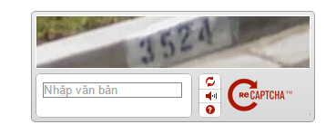

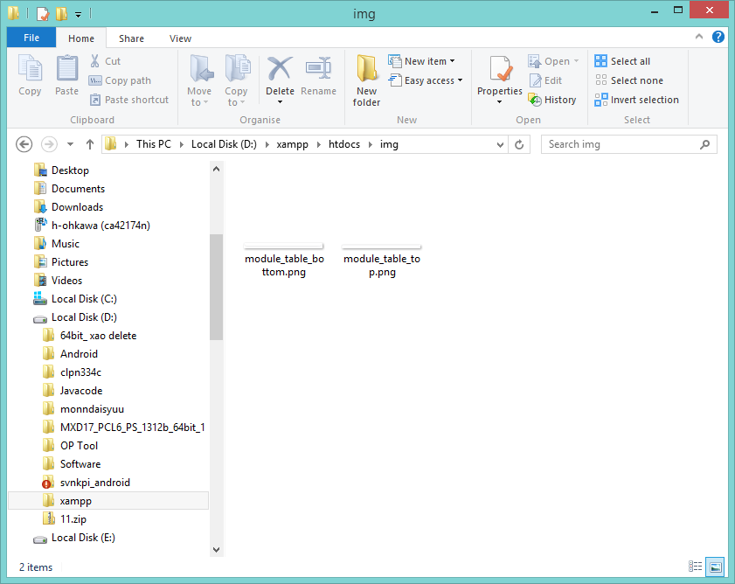
20160905-HHMMSS.gif

Sheet1
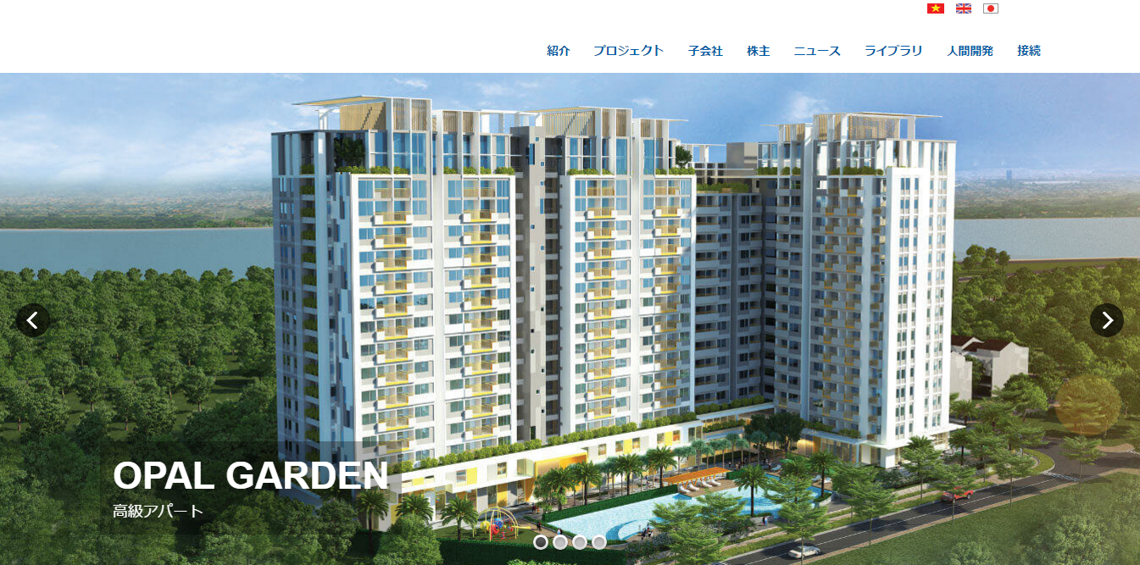

Upload File

Choose File
No file chosen

type a email address

Submit

